Лист1
 |  |  | г.Иваново, пр.Текстильщиков, д.80А
 |  |  | тел: +7(930)340-53-01; +7(920)353-27-34
 |  |  | textileiv@mail.ru |  | http://www.textileiv.ru/

Наименование | Размер | Артикул | Материал | от 5.000 р. | от 15.000 р. | от 20.000 р. | от 30.000 р. | Фото
Дачный костюм NEW! | 48-62 | ДК6 | Кулирка | 340.00р. | 336.60р. | 333.20р. | 329.80р. | 
Дачный костюм NEW! | 46-56 | ДК8 | Кулирка | 440.00р. | 435.60р. | 431.20р. | 426.80р. | 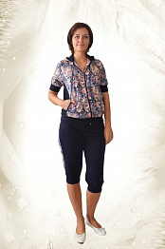
Дачный костюм NEW! | 46 - 60 | 200 | Кулирка | 320.00р. | 316.80р. | 313.60р. | 310.40р. | 
Дачный костюм | 48-62 | 100 | Кулирка | 235.00р. | 232.65р. | 230.30р. | 227.95р. | 
Дачный костюм | 46-60 | 412 | Кулирка | 235.00р. | 232.65р. | 230.30р. | 227.95р. | 
Дачный костюм | 48-62 | 458 | Кулирка | 235.00р. | 232.65р. | 230.30р. | 227.95р. | 

